Sheet1
 |  |  |  | 2023-2024（二）第6周西城教育研修学院中学部研修活动安排
 |  |  |  |  |  |  |  |  | 2024年4月1日-4月7日
序号 | 活动日期 | 学科 | 年级 | 活动内容及主讲人 | 活动时间 | 地点 | 参加人 | 负责研修员 | 备注
1 | 4月2日周二 | 政治 | 初一初二 | 内容：预防青少年违法犯罪专题讲座， 主讲人：北京市海淀区人民检察院原未成年人案件检察部专职预防检察官 余海燕 | 上午8:30 | 研修学院东楼第二阶梯教室 | 初一初二政治教师 | 蒋凤 冯乐 | 初一初二联合研修
2 | 4月2日周二 | 政治 | 初三 | 内容：研究课：《“坚持宪法至上”专题复习》《“心中有法”专题复习》《“法治中国”专题复习》。主讲人：陈敏行老师 王艳丽老师 吴一凡老师 | 上午8:00 | 北京市三帆中学 | 初三政治教师 | 陈英 | 具体上课地点，学校当天会有指示牌提示。为保证学校及课堂教学秩序，请各位老师合理安排进校时间。
3 | 4月2日周二 | 政治 | 高一 | 内容：作业及学科实践活动设计交流 主讲人：二附中陈昭老师 156中陈怡老师 8中李敏老师 | 上午8:30 | 研修学院北楼103教室 | 高一政治教师 | 程焱
4 | 4月2日周二 | 政治 | 高二 | 内容：研究课 （1）《权利的行使注意界限》 授课人：35中 张瑨瑄老师； （2）《权利的保护与限制——以著作权为例》 授课人：35中 杨江燕老师 | 上午8:30 | 北京35中 | 高二政治教师 | 杨灵 | 35中地址：西城区赵登禹路8号（地铁四号线新街口站附近）
5 | 4月2日周二 | 政治 | 高中学科研修 | 研修课程：高中毕业年级思政课青年教师提升教学能力的研究。 内容：教学诊断和教学指导2，主讲人：曾阳 | 上午8:30 | 研修学院东楼506教室 | 报名学科课程的政治教师 | 曾阳
6 | 4月2日周二 | 政治 | 高中学科研修 | 课程名称：高中思想政治青年教师基本功研究 内容：实践活动的教学片段设计。请从以下地点选择一个，结合活动体验，从学科视角加以分析，设计一个教学片段，在微信群交流，截止日期4月9日。（推荐活动：①参观中国法院博物馆/沈家本故居；②体验北京赏花路线；③参观首都博物馆） | 一周内完成 | 从推荐地点中任选一个 | 报名此课程的青年教师 | 杨灵 程焱
7 | 4月2日周二 | 物理 | 初二 | 内容：1.初二《浮力》教学辅导，主讲人：杨谦、朱玲娣等。2.实验教学交流，主讲人：刘晨。请初二物理教师准时参加。 | 上午8:30 | 研修学院礼堂 | 初二物理教师 | 张明
8 | 4月2日周二 | 物理 | 初三 | 内容1. 2024年学考物理【光学、热学】总复习教学辅导，主讲人：北京八中，包栗。 内容2.【单元教学设计】获奖作品教学交流，主讲人：13中分校，周蕊。 | 上午9:00 | 教院附中 | 初三物理教师 | 王红 | 北京教育学院附属中学～报告厅 北京市西城区新街口四条48号。
9 | 4月2日周二 | 生物 | 初二 | 内容：基于新课标的备课组工作交流。主讲：北京八中、35中、德胜中学、正泽学校等初二备课组教师 | 上午8:30 | 研修学院北楼302教室 | 初二生物教师 | 杨涌
10 | 4月2日周二 | 生物 | 高二 | 内容：动物细胞工程单元教学设计， 主讲人：北京八中闫宇华 | 上午8:30 | 研修学院北楼104 | 高二生物教师 | 毕诗秀
11 | 4月2日周二 | 生物 | 初中学科研修 | 内容：单元教学设计交流（初中新教师）主讲：邱玉玲，武玥冉，吴京京，赵盖晴，张旭，孟剑桥，郑雨欣，高昂，齐绍敏。 | 上午8:30 | 研修学院东楼504 | 2023新入职生物教师（初中） | 潘青、杨涌
12 | 4月2日周二 | 生物 | 高中学科研修 | 内容：单元教学设计交流（高中新教师）主讲：徐瑶，马添翼，张雪琪，王旭昕。 | 上午8:30 | 研修学院北楼304 | 2023新入职生物教师（高中中） | 张国东、毕诗秀
13 | 4月3日周三 | 语文 | 初三 | 内容1：研究课（1）《“情”归何处——文学类文本情感把握》，授课人：卢慧芳老师； （2）《情意相连——文学类文本主旨研读》，授课人：何深老师； 内容2：讲座“文学类文本阅读复习备考交流”，主讲人：赵楠老师。 | 上午8:40 | 三帆中学裕中校区多功能厅 | 初三语文教师 | 穆聪 | 学校地址：裕中西里21号
14 | 4月3日周三 | 语文 | 高一 | 内容1，研究课：说木叶。授课教师：强粲。 内容2，讲座交流：因体而教，读写互促——必修下第三单元教学设计说明。主讲人：李宏英 | 上午8:50 | 北京三中 | 高一语文教师 | 杜志兵 | 具体上课及讲座地点，学校当天会有指示牌提示。为保证学校及课堂教学秩序，请各位老师合理安排进校时间。
15 | 4月3日周三 | 语文 | 高二 | 内容1，研究课：《自然选择的证明》，授课教师：靳童。 内容2，讲座：选择性必修下第四单元教学设计，主讲人：徐逸超。 | 上午8:50 | 实验中学 | 高二语文教师 | 王忠亚 | 实验中学地址：西城区二龙路14号。
16 | 4月3日周三 | 语文 | 全学段学科研修 | 课程名称:读写结合教学策略研究 内容:品传世名作 绘艺术人生(下) 主讲人:陈美玉 苏蓉 | 上午8:30 | 徐悲鸿中学及西城教育研修网 | 报名此课程的教师 | 苏蓉
17 | 4月3日周三 | 英语 | 初一 | 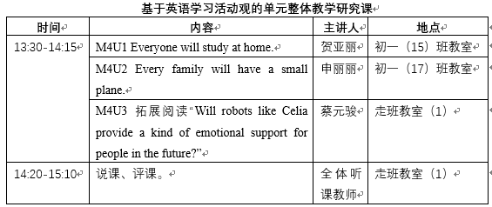 | 下午1:30 | 北师大实验中学勤学楼 | 2023年新入职初一英语教师 | 姜岚静 | 1、北师大实验中学地址：西城区二龙路14号。 2、其他初一年级英语教师在西城研修网观看本次研究课的视频录像，之后在讨论专栏进行听课研讨（具体时间参见初一备课组长群通知）
18 | 4月3日周三 | 英语 | 全学段学科研修 | 课程名称：英文小说阅读（III） 主讲人：外教Josh | 下午2:00 | 研修学院东楼413教室 | 报名参加此课程的老师 | 付琦
19 | 4月3日周三 | 英语 | 全学段学科研修 | 课程名称：学西城老师记英语---听后转述笔记能力提升 主讲人：实验中学 彭博 | 下午2:00 | 研修学院东楼411教室 | 报名参加此课程的老师 | 付琦
20 | 4月3日周三 | 英语 | 全学段学科研修 | 内容：英语学科初、高中教研组长会，主讲人：付琦 | 下午2:00 | 研修学院东楼第三阶梯 | 全体初、高中英语教研组长 | 付琦
21 | 4月3日周三 | 音乐 | 全学段学科研修 | 内容：跨学科主题学习及学科教学法研习。分组主讲人：敦煌乐舞研习-于明 民族歌舞实践-郭一歌 柯达伊教学法-梁愔 创意音乐剧-殷悦。 | 上午9:00 | 研修学院音乐教室、四十四中学多功能厅 | 全体中学音乐教师 | 刘稳
22 | 4月3日周三 | 体育 | 初中 | 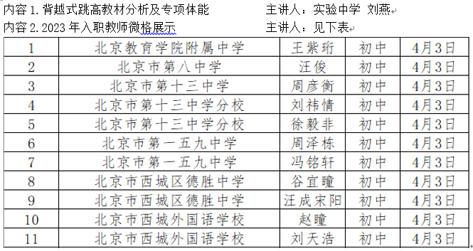 | 下午1:30 | 内容1：研 修网 内容2：研修学院北楼302 | 内容1：全体初中教师 内容2:2023年新入职教师 | 周建龙 | 内容1：网络签到 内容2：位置签到

